VMP členstva
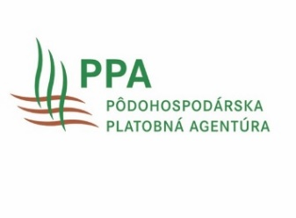
Príloha č. 12 Príručky pre žiadateľov o schválenie operačného programu a jeho zmien a financovanie operačných fondov organizácie výrobcov a nadnárodnej organizácie výrobcov, združenia organizácií výrobcov v sektore ovocia a zeleniny na základe nariadenia Európskeho parlamentu a Rady (EÚ) 2021/2115
Tabuľka č. 1 - predávaná produkcia členov |  |  |  |  |  |  |  | VMP
 |  |  |  |  |  |  |  | 1. rok OP |  | 2. rok OP |  | 3. rok OP |  | 4. rok OP |  | 5. rok OP |  | 6. rok OP |  | 7. rok OP
p.č. | Obchodný názov člena žiadateľa | sídlo člena | % podiel a názov FO a PO | % majetkový podiel v OV | % hlasovacích práv v OV | členom odo dňa | Zánik členstva odo dňa | v tonách | v EUR | v tonách | v EUR | v tonách | v EUR | v tonách | v EUR | v tonách | v EUR | v tonách | v EUR | v tonách | v EUR

Spolu |  |  |  |  |  |  |  | 0 | 0 | 0 | 0 | 0 | 0 | 0 | 0 | 0 | 0 | 0 | 0 | 0 | 0

miesta určenia pred. produkcie

Tabuľka č. 3- miesta určenia produkcie |  |  | 1.rok | 2.rok | 3.rok | 4.rok | 5.rok
Miesto určenia výrobkov (8) | Výrobky predané na trhu s čerstvými výrobkami - hodnota (v národnej mene) | Filiálkové obchody / supermarkety (priamo)
 |  | Veľkoobchod / centrálna nákupná organizácia / trh
 |  | Maloobchod
 |  | Iné
 | Výrobky predávané na spracovanie - hodnota (v národnej mene) | Výrobky predávané čerstvé spracovateľským podnikom
 |  | Výrobky „samospracované“ OV
 | Stiahnuté výrobky - hodnota (v národnej mene)
 | (Z toho) výrobky stiahnuté na bezplatnú distribúciu - hodnota (v národnej mene)
Výrobky predané priamo členmi OV | percentuálny podiel

